Časť 1. POLEP VOZIDIEL
Operatívny leasing motorových vozidiel- nové vozidlá na obmenu vozového parku |  |  |  |  | Príloha č. 1

B1 - Podrobný opis ponúkaného predmetu plnenia

 | Komponent na zapracovanie do splátky za prenájom Časť 1.

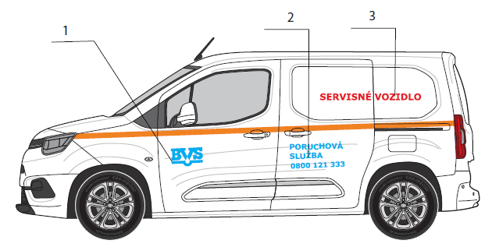
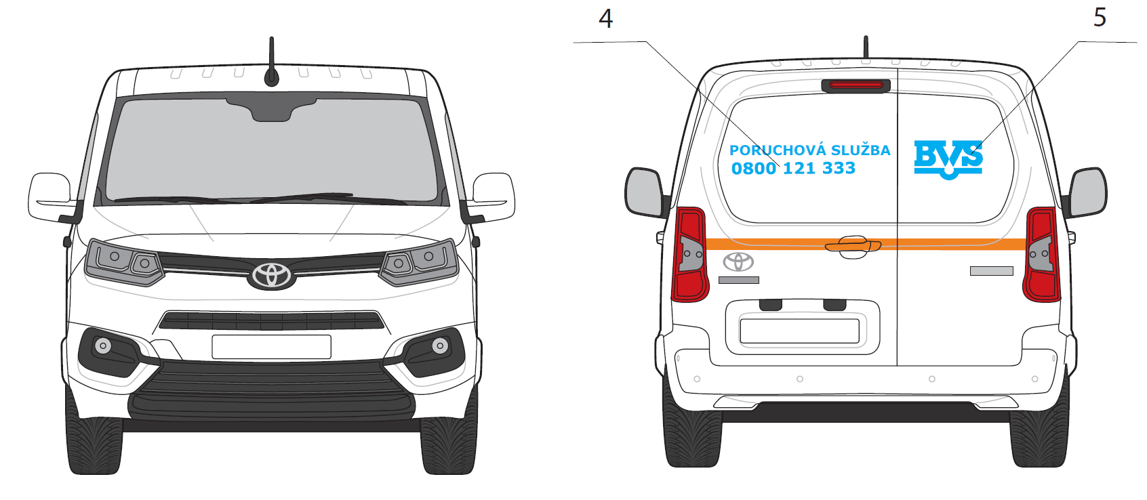
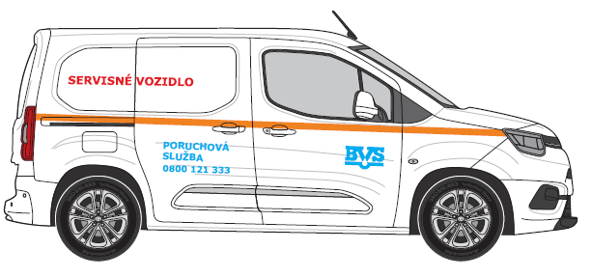
POZICIA/KAT. VOZ | ZÁKLADNÝ POPIS | REALIZACIA
 |  | Rozmer A [cm] | Rozmer B [cm] | PLOCHA [m2]
DAM A
1 | LOGO BVS | 30 | 17 | 0.051
2 | Poruchova Sluzba + Tel.cislo | 50 | 26 | 0.130
3 | Zásahové vozidlo/Servisné vozidlo | 95 | 9 | 0.086
4 | Poruchova Sluzba + Tel.cislo | 70 | 15 | 0.105
5 | LOGO BVS | 30 | 17 | 0.051
6 | Reflexny pas | 1000 | 5 | 0.500
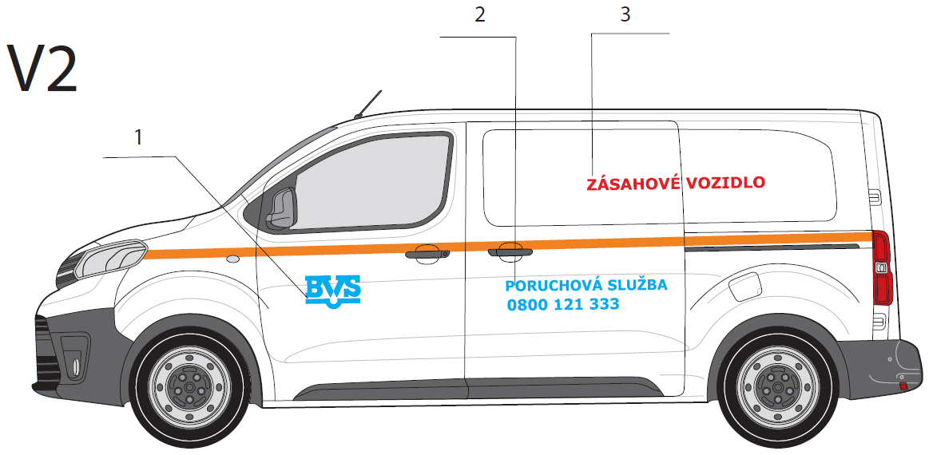
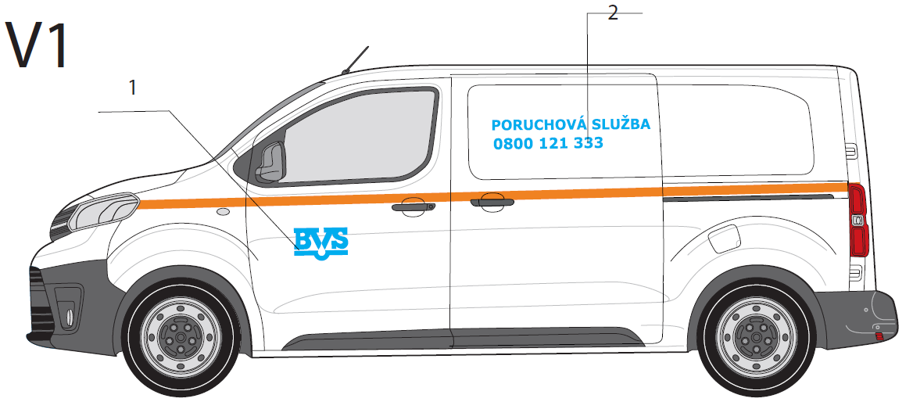
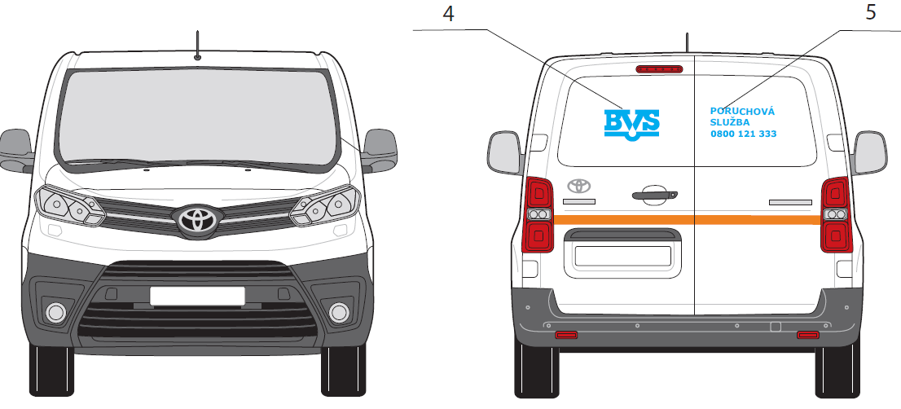
POZICIA/KAT. VOZ | ZÁKLADNÝ POPIS | REALIZACIA
 |  | Rozmer A [cm] | Rozmer B [cm] | PLOCHA [m2]
DAS A
1 | LOGO BVS | 30 | 17 | 0.051
2 | Poruchova Sluzba + Tel.cislo | 90 | 20 | 0.180
3 | Zásahové vozidlo/Servisné vozidlo | 100 | 10 | 0.100
4 | LOGO BVS | 30 | 17 | 0.051
5 | Poruchova Sluzba + Tel.cislo | 36 | 18 | 0.065
6 | Reflexny pas | 1060 | 5 | 0.530

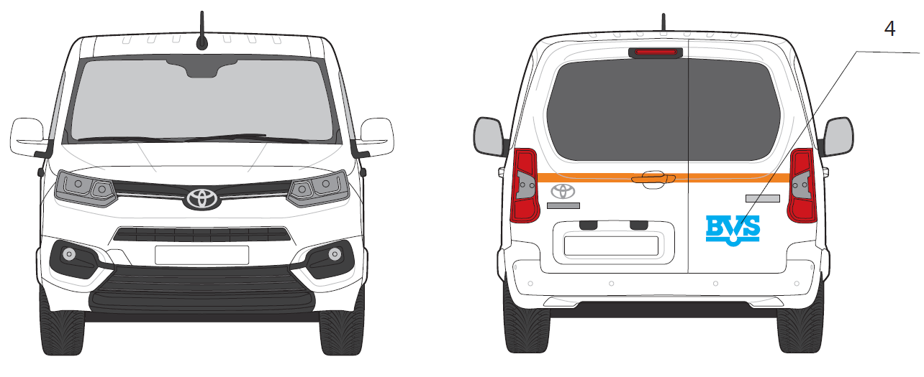
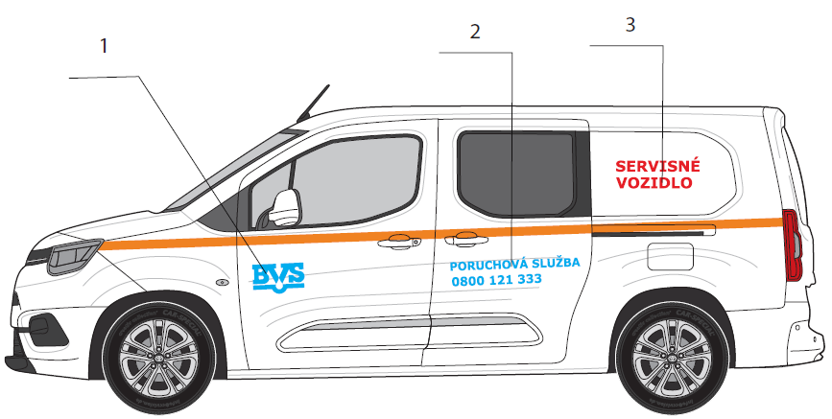
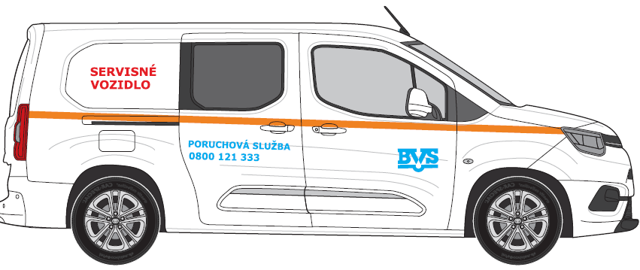
POZICIA/KAT. VOZ | ZÁKLADNÝ POPIS | REALIZACIA
 |  | Rozmer A [cm] | Rozmer B [cm] | PLOCHA [m2]
DAM A5
1 | LOGO BVS | 30 | 17 | 0.051
2 | Poruchova Sluzba + Tel.cislo | 75 | 18 | 0.135
3 | Zásahové vozidlo/Servisné vozidlo | 50 | 19 | 0.095
4 | LOGO BVS | 30 | 17 | 0.051
5 | Reflexny pas | 1060 | 5 | 0.530

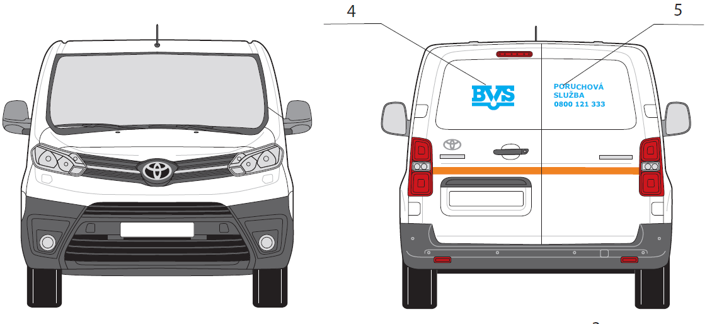
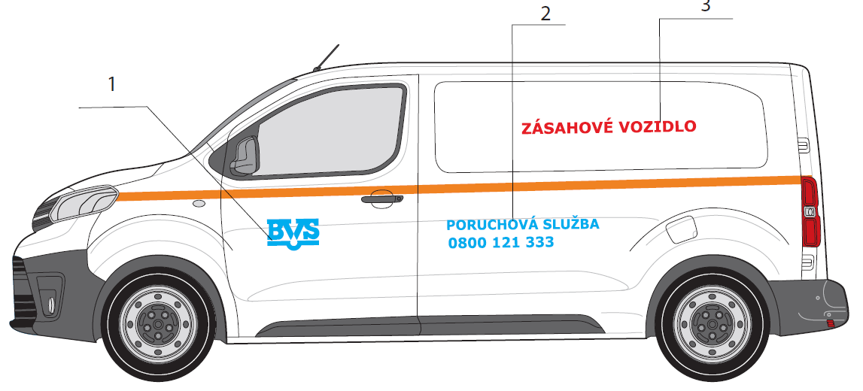
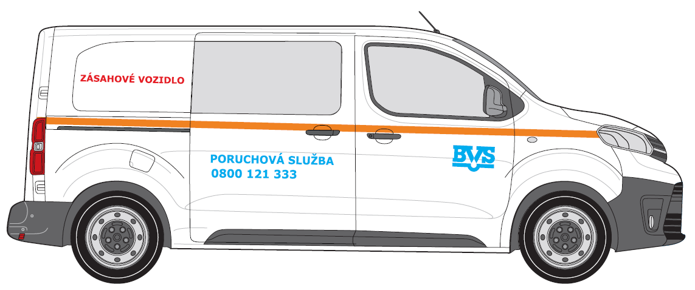
POZICIA/KAT. VOZ | ZÁKLADNÝ POPIS | REALIZACIA
 |  | Rozmer A [cm] | Rozmer B [cm] | PLOCHA [m2]
DAS A6
1 | LOGO BVS | 30 | 17 | 0.051
2 | Poruchova Sluzba + Tel.cislo | 90 | 20 | 0.180
3 | Zásahové vozidlo/Servisné vozidlo | 75 | 9 | 0.068
4 | LOGO BVS | 30 | 17 | 0.051
5 | Poruchova Sluzba + Tel.cislo | 36 | 18 | 0.065
6 | Reflexny pas | 1160 | 5 | 0.580

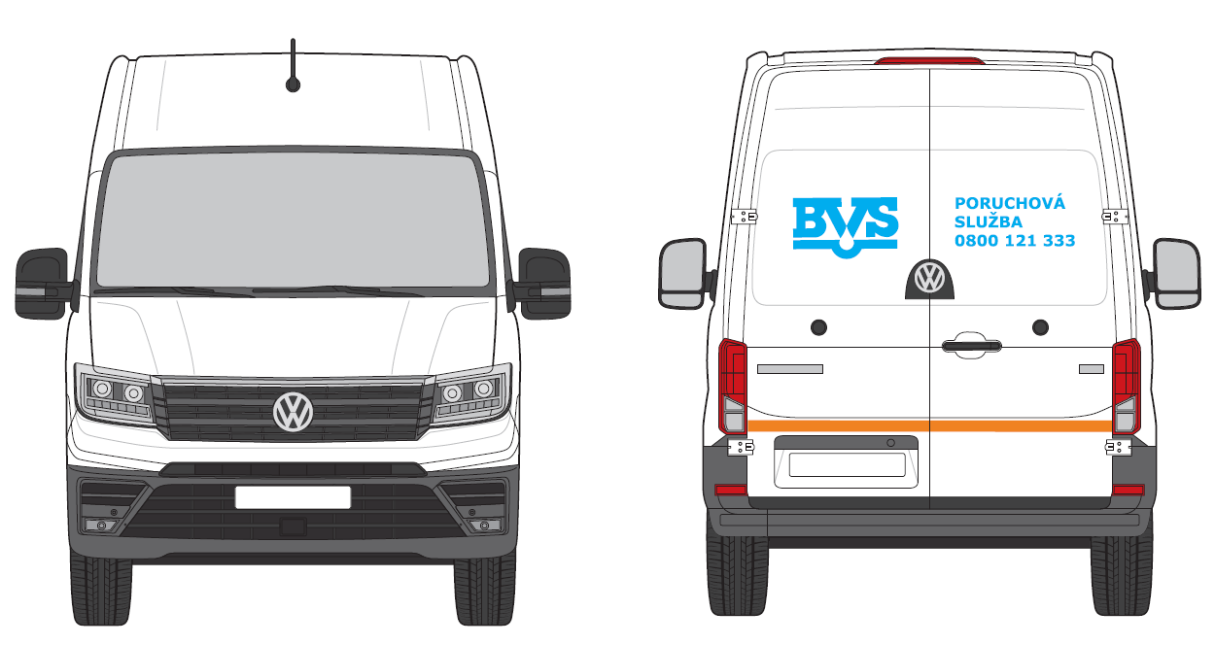
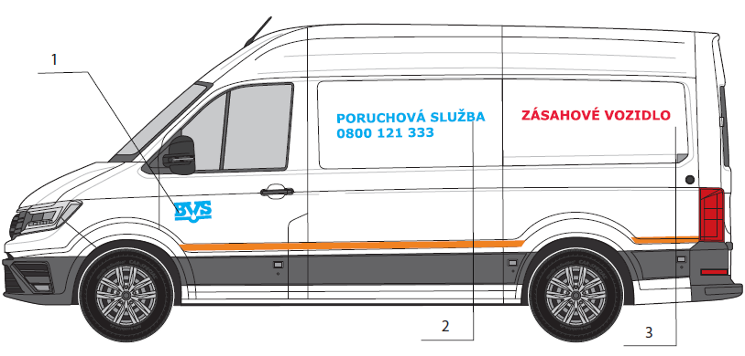
POZICIA/KAT. VOZ | ZÁKLADNÝ POPIS | REALIZACIA
 |  | Rozmer A [cm] | Rozmer B [cm] | PLOCHA [m2]
DAS B
1 | LOGO BVS | 30 | 17 | 0.051
2 | Poruchova Sluzba + Tel.cislo | 120 | 29 | 0.348
3 | Zásahové vozidlo/Servisné vozidlo | 120 | 11 | 0.132
4 | LOGO BVS | 48 | 28 | 0.134
5 | Poruchova Sluzba + Tel.cislo | 51 | 24 | 0.122
6 | Reflexny pas | 1000 | 5 | 0.500

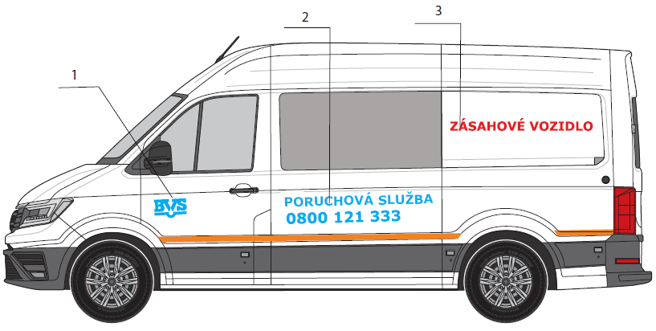
POZICIA/KAT. VOZ | ZÁKLADNÝ POPIS | REALIZACIA
 |  | Rozmer A [cm] | Rozmer B [cm] | PLOCHA [m2]
DAS B6
1 | LOGO BVS | 30 | 17 | 0.051
2 | Poruchova Sluzba + Tel.cislo | 120 | 29 | 0.348
3 | Zásahové vozidlo/Servisné vozidlo | 14 | 5 | 0.007
4 | LOGO BVS | 48 | 28 | 0.134
5 | Poruchova Sluzba + Tel.cislo | 51 | 24 | 0.122
6 | Reflexny pas | 1000 | 5 | 0.500

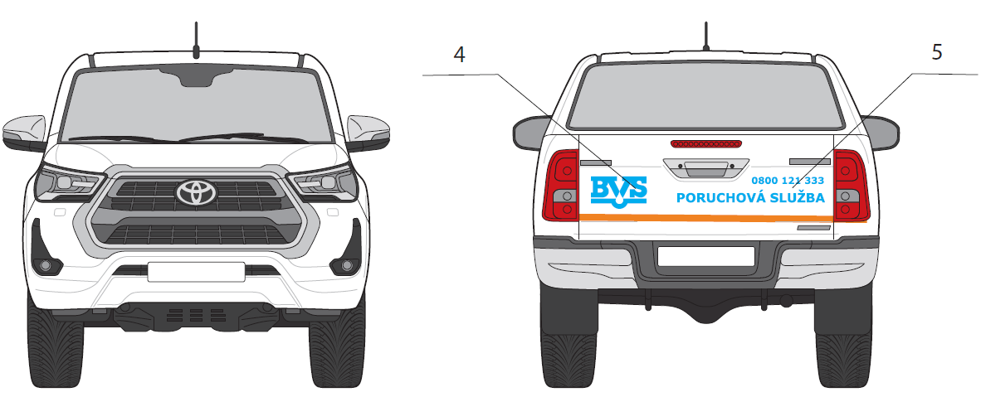
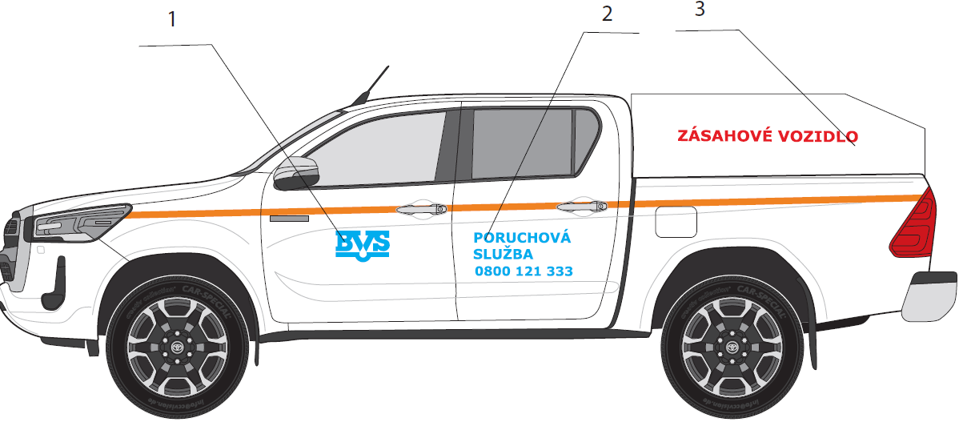
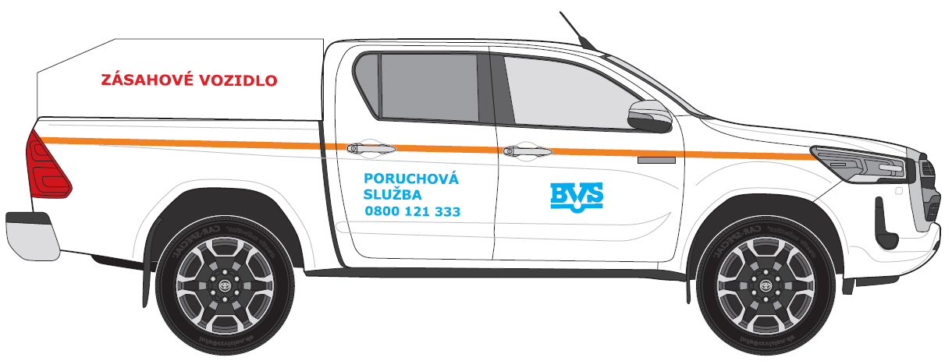
POZICIA/KAT. VOZ | ZÁKLADNÝ POPIS | REALIZACIA
 |  | Rozmer A [cm] | Rozmer B [cm] | PLOCHA [m2]
NAT
1 | LOGO BVS | 30 | 17 | 0.051
2 | Poruchova Sluzba + Tel.cislo | 50 | 27 | 0.135
3 | Zásahové vozidlo/Servisné vozidlo | 100 | 10 | 0.100
4 | LOGO BVS | 30 | 17 | 0.051
5 | Poruchova Sluzba + Tel.cislo | 51 | 24 | 0.122
6 | Reflexny pas | 1150 | 5 | 0.575

POZICIA/KAT. VOZ | ZÁKLADNÝ POPIS | REALIZACIA
 |  | Rozmer A [cm] | Rozmer B [cm] | PLOCHA [m2]
OAS
1 | LOGO BVS + Poruchova Sluzba + Tel.cislo | 48 | 17 | 0.082
2 | Reflexny pas | 400 | 5 | 0.200

ČASŤ 2. MAJÁKY TYP
Operatívny leasing motorových vozidiel- nové vozidlá na obmenu vozového parku |  |  |  |  | Príloha č. 1

Komponent na zapracovanie do splátky za prenájom Časť 2.

Názorné zobrazenie komponentov:
Svetelná signalizácia BVS

 | 1 | 2
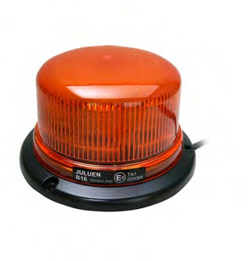


 | Výška 80 mm |  | rozmer: 355 x 205 x 53mm

 | MAJÁKOVÉ RAMPY |  |  | Navádzacia alej s ovládačkou
3
4

dĺžka 492mm, 1020mm, 1092mm, voliteľná farba krytu
dĺžka 1103mm
 | Pozn. Obstarávateľ bude pre majákové rampy akceptovať pre rozmer s pôvodnou dĺžkou 1020 mm aj prevedenie dĺžky od 1000 mm do 1100 mm
 | pre rozmer s pôvodnou dĺžkou 492 mm bude Obstarávateľ akceptovať aj prevedenie dĺžky od 450 mm do 500 mm
 | V prípade Navádzacej aleje s ovládačkou Obstarávateľ bude akceptovať rozmer od 1100mm do 1200 mm
Rozsah:
· dodávka a montáž vrátane vnútorných rozvodov elektroinštalácie s umiestnením ovládacích prvkov ľahko dostupných z miesta vodiča
Všeobecné požiadavky:
· výstražné svetlá musia byť homologizované podľa technických požiadaviek uvedených v § 19 odsek 1 vyhlášky č. 464/2009 Z.z.
· výstražné svetlá musia byť oranžovej farby
· výstražné svetlá musia byť s LED technológiou

ČASŤ 3. PRISLUŠENSTVO
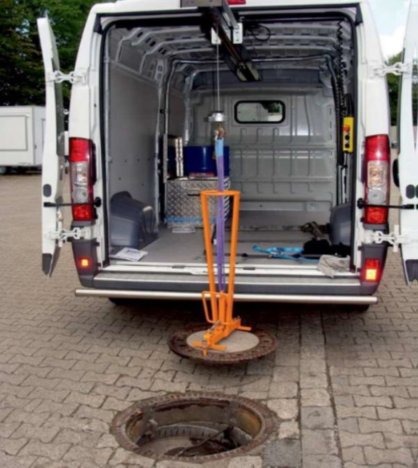
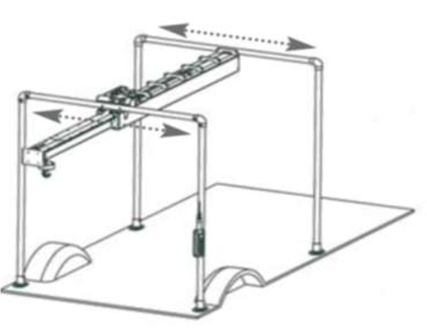
 | Príloha č. 1

Operatívny leasing motorových vozidiel- nové vozidlá na obmenu vozového parku

Komponent na zapracovanie do splátky za prenájom Časť 3.

p.č. | Vysvetlivky
1 | Kategória DAM – ľavá strana
2 | Kategória DAS A pravá a ľavá strana
3 | Kategória DAS B – ľavá a pravá strana
4 | Elektro-mech. portálový žeriav v nákladnom priestore, nosnosť min. 300 kg

 | Nevyhnutnou súčasťou regálovej zostavy je bezpečnostná podlaha a obloženie ložného priestoru automobilu

 | VÝBAVY VOZIDIEL

 | 1. Kategória DAM – ľavá strana

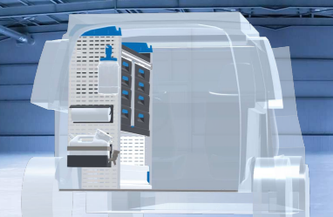

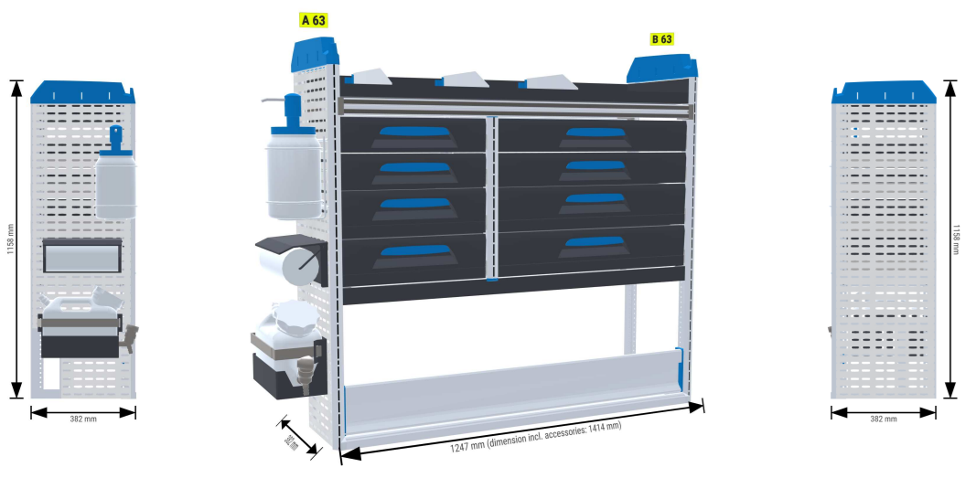

 | 2. Kategória DAS A pravá a ľavá strana

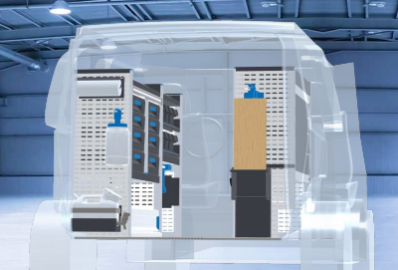

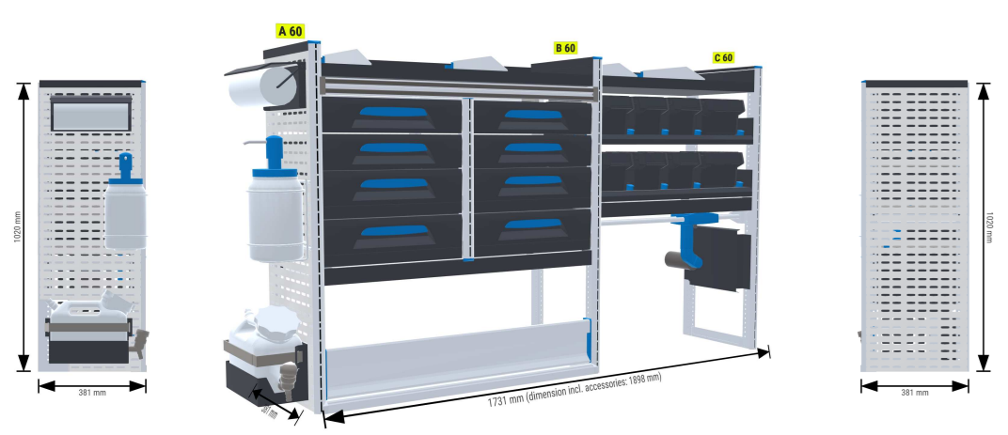

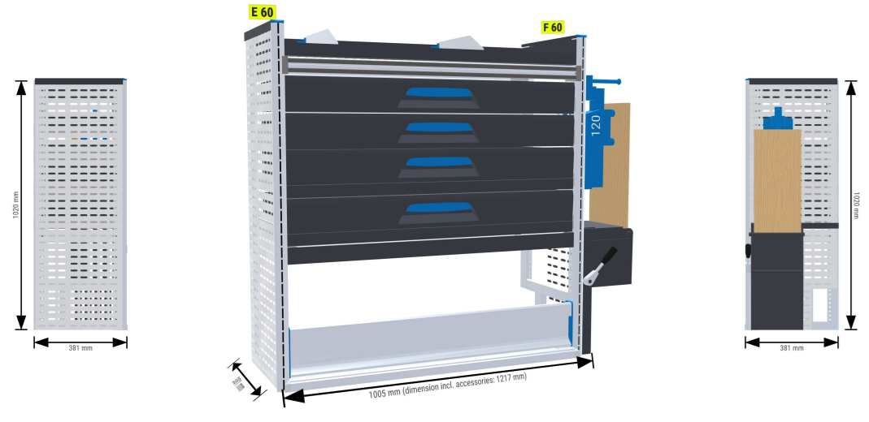

 | Bezpečnostná podlaha
 | Obloženie bokov automobilu

 | 3. Kategória DAS B – ľavá a pravá strana

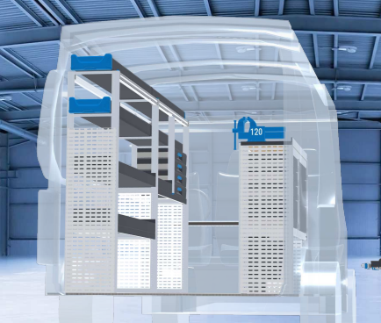

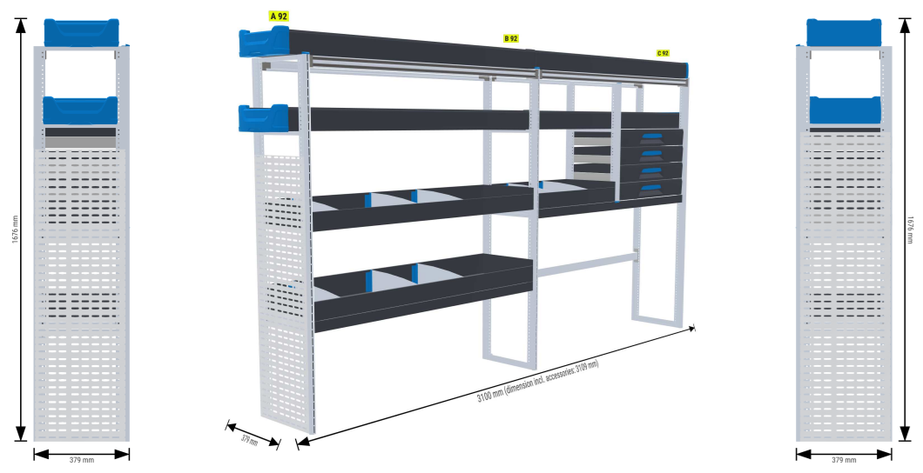

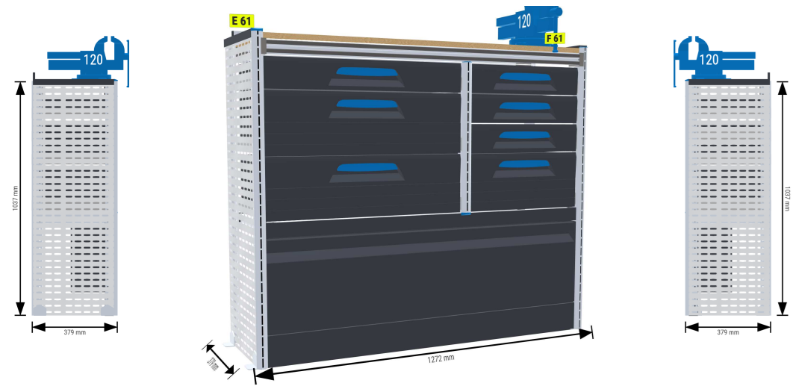

 | 4. Elektro-mech. portálový žeriav v nákladnom priestore, nosnosť min. 300 kg

 | Nosnosť min. 300 kg
 | Dĺžka výsuvného ramena min. 200 cm
 | Spĺňa normu: CE, EN-14492-2

